EiBK_Summary of Dec25

 | บริษัท เมต้า โนวเลจ จำกัด
 | 555/9 หมู่ 1 ตำบลบางขนุน อำเภอบางกรวย จังหวัดนนทบุรี 11130
 | เลขประจำตัวผู้เสียภาษี : 0125565026368
 | โทร.061 620 8666

รวมรายจ่าย META Knowledge (eiMaths สาขาบางแค) ประจำเดือน ธันวาคม 2568

วัน/เดือน/ปี | รายการ | เอกสารอ้างอิง | รายจ่าย | หน่วย
04/12/2025 | เบิกจ่ายประจำสัปดาห์ ครั้งที่ 1-คุณศักดิ์อรินทร์ | EiBK/01 | 1,288.00 | บาท
 |  |  |  | บาท
 |  |  |  | บาท
 |  |  |  | บาท
 |  |  |  | บาท
 |  |  |  | บาท
 |  |  |  | บาท
 |  |  |  | บาท
 |  |  |  | บาท
 |  |  |  | บาท

รวมทั้งสิ้น |  |  | 1,288.00 | บาท

EiBK01
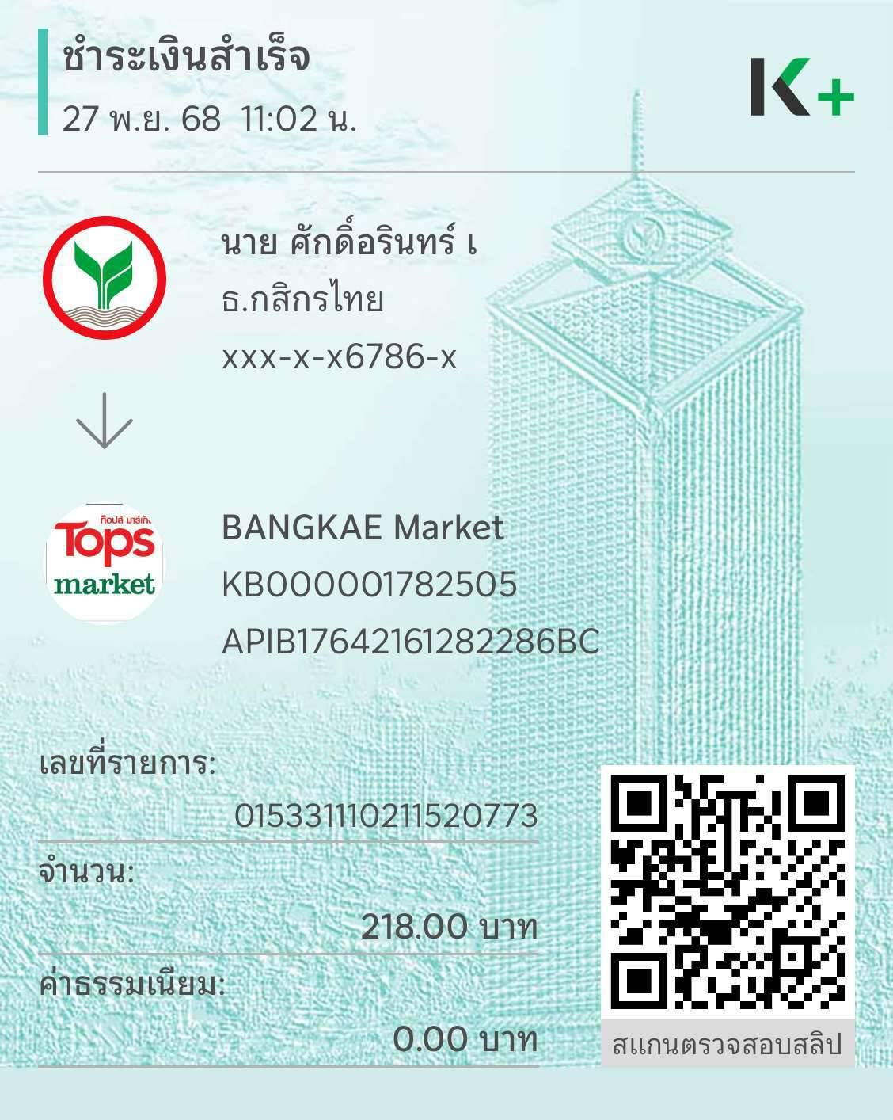
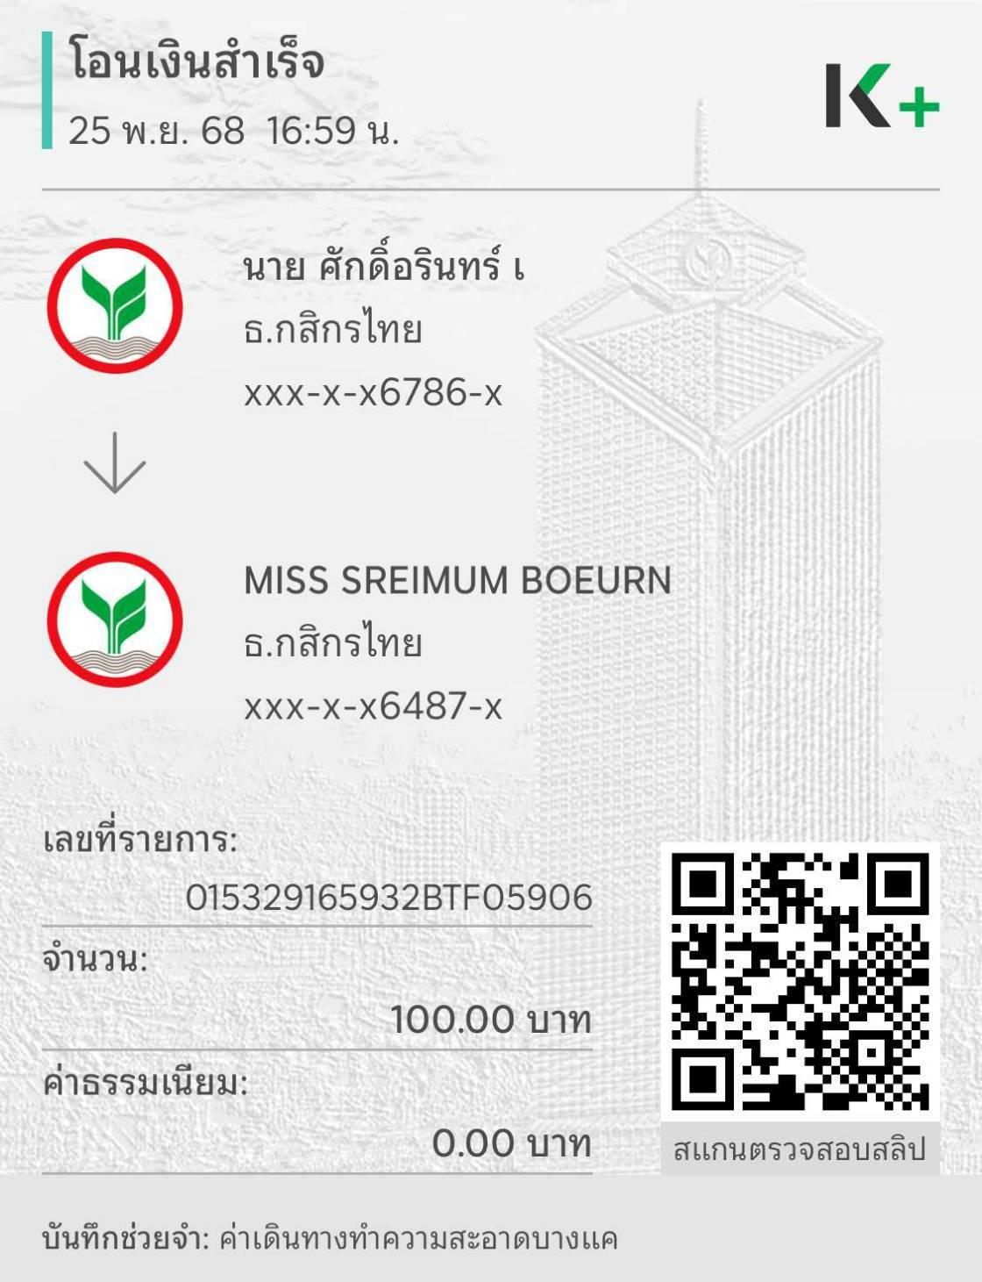
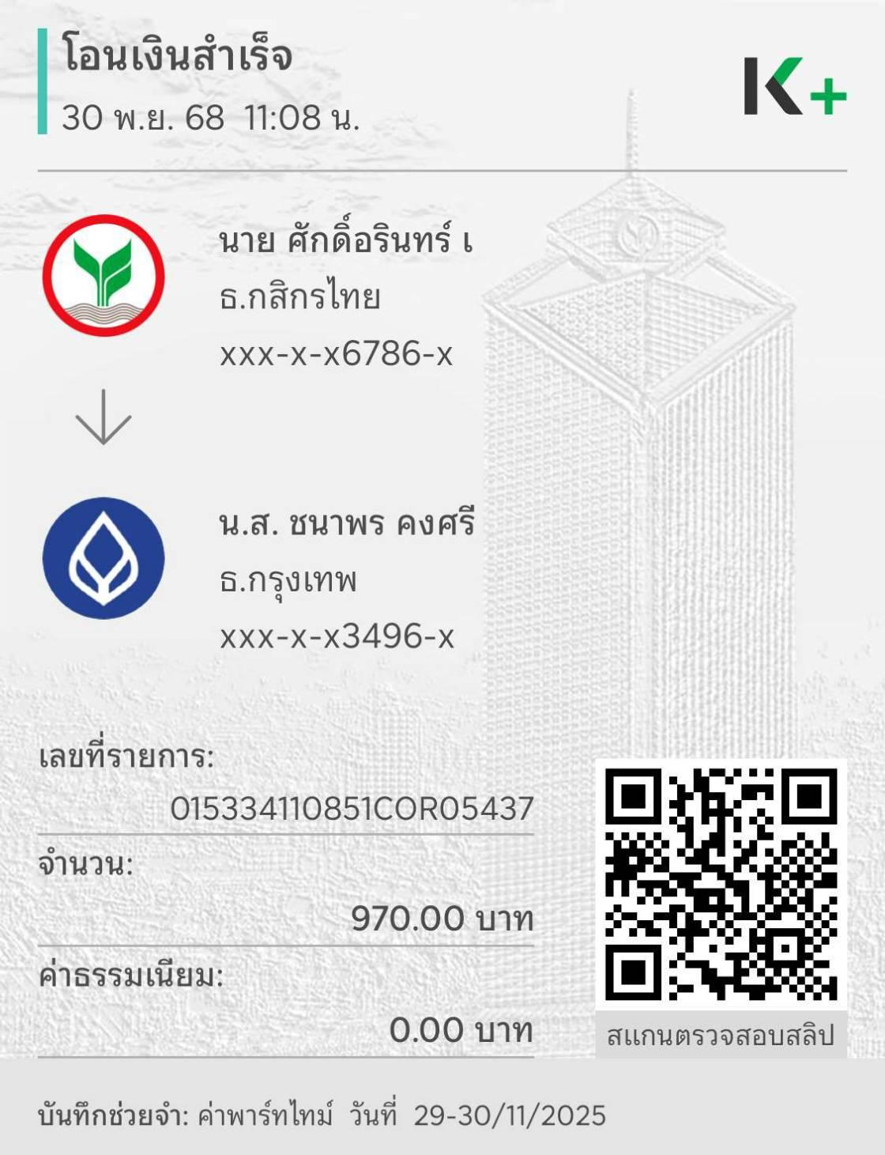
 | META KNOWLEDGE CO., LTD.
 | 555/9 ม.1 ต.บางขนุน อ.บางกรวย จ.นนทบุรี 11130
 | เลขประจำตัวผู้เสียภาษี : 0125565026368

ใบสำคัญจ่าย
Payment Voucher
 |  |  | เลขที่ / Voucher NO. EiBK/01
จ่ายให้ / Pay to | เบิกจ่ายประจำสัปดาห์ ครั้งที่ 1-คุณศักดิ์อรินทร์ |  | วันที่ / Date | 04/12/2025
 | คุณศักดิ์อรินทร์ ธนาคารกสิกรไทย เลขที่บัญชี 219-3-76786-1
ลำดับที่ / NO. | รายการ / Description |  |  | จำนวนเงิน / Amount

1 | ค่าน้ำดื่ม - TOP วันที่ 27.11.68 |  |  | 218.00
2 | ค่าเดินทางแม่บ้านมาสาขาบางแค |  |  | 100.00
3 | ค่าพนักงาน Part-Time : วันที่ 29-30.11.25 จำนวน 1 คน |  |  | 1,000.00
 | หัก ภาษี ณ ที่จ่าย 3% |  |  | -30.00

รวมทั้งสิ้น / Total Amount |  |  |  | 1,288.00 | บาท

ผู้อนุมัติ .......................................... |  | ผู้จัดทำ ................Chanaporn......................... | ผู้รับเงิน ...................................................................

เงินสดจำนวน ...........................บาท |  | เช็คจำนวน .......................................................บาท | ธนาคาร ..................................................................

 |  |  | เลขที่ ....................................................................

EiRP01
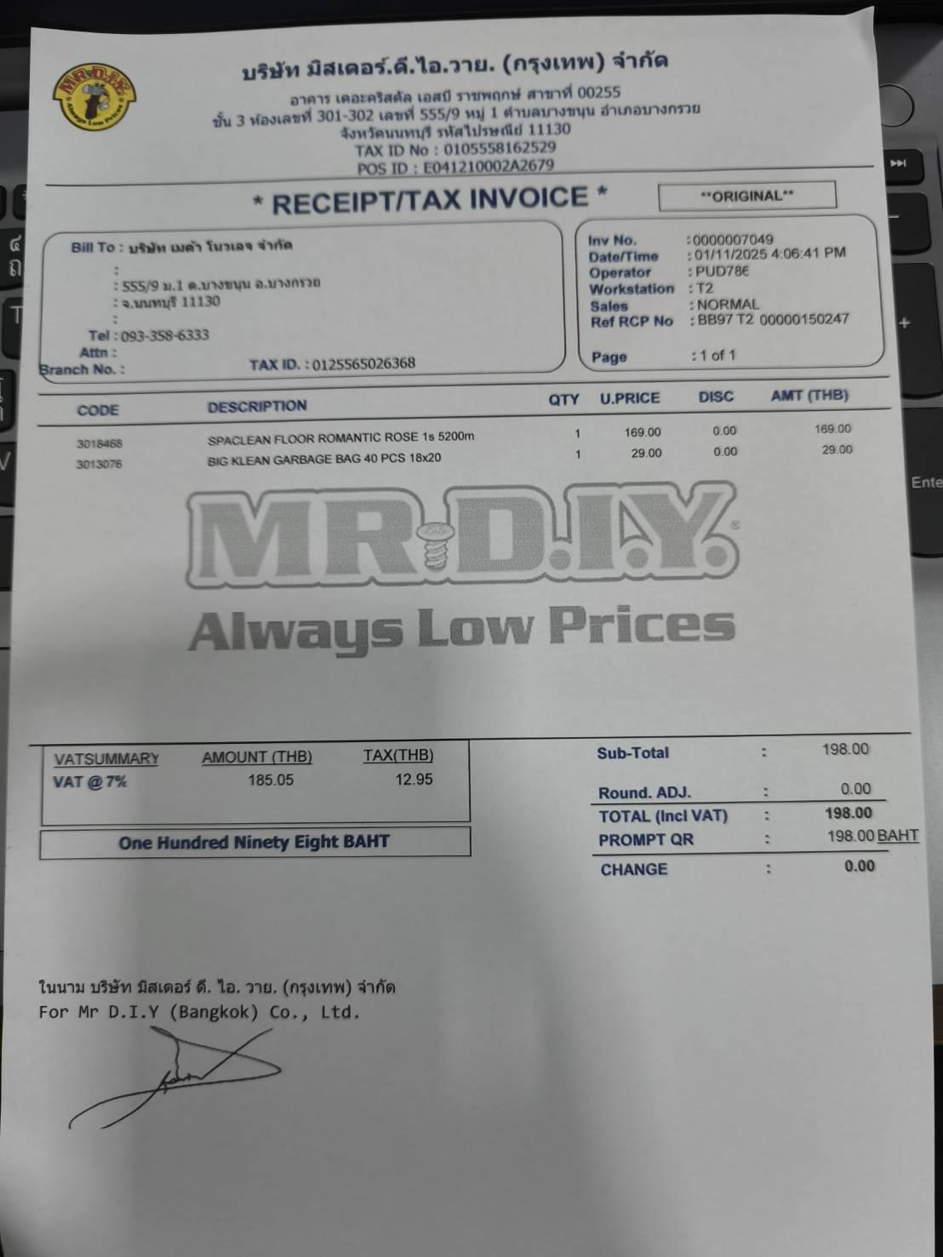
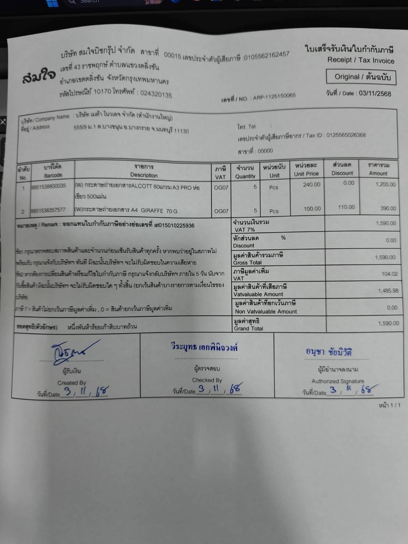
 | META KNOWLEDGE CO., LTD.
 | 555/9 ม.1 ต.บางขนุน อ.บางกรวย จ.นนทบุรี 11130
 | เลขประจำตัวผู้เสียภาษี : 0125565026368

ใบสำคัญจ่าย
Payment Voucher
 |  |  | เลขที่ / Voucher NO. EiRP/01
จ่ายให้ / Pay to | เบิกจ่ายประจำสัปดาห์ ครั้งที่ 1 -คุณศักดิ์อรินทร์ |  | วันที่ / Date | 04/12/2025
 | คุณศักดิ์อรินทร์ ธนาคารกสิกรไทย เลขที่บัญชี 219-3-76786-1
ลำดับที่ / NO. | รายการ / Description |  |  | จำนวนเงิน / Amount

1 | ค่า google one (HQ) |  |  | 776.25 |  | H

รวมทั้งสิ้น / Total Amount |  |  |  | 776.25 | บาท

ผู้อนุมัติ .......................................... |  | ผู้จัดทำ ................Chanaporn......................... | ผู้รับเงิน ...................................................................

เงินสดจำนวน ...........................บาท |  | เช็คจำนวน .......................................................บาท | ธนาคาร ..................................................................

 |  |  | เลขที่ ....................................................................

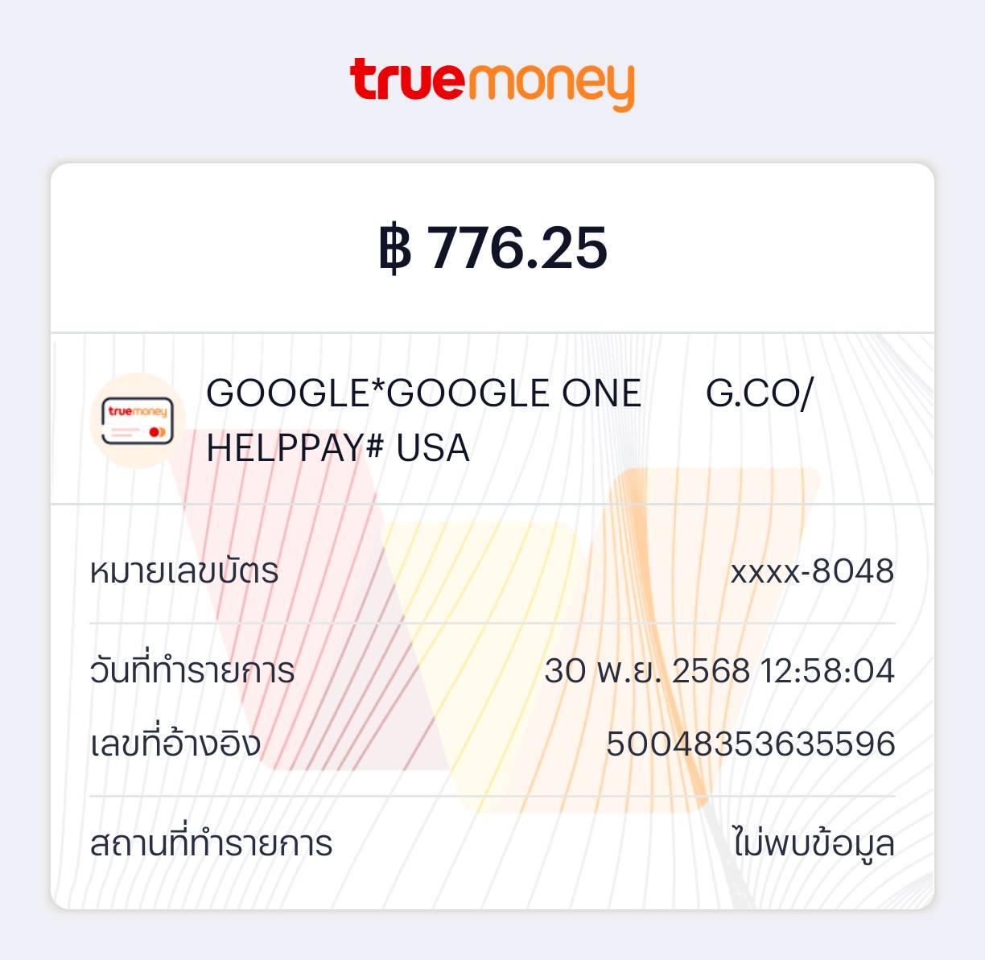

 |  |  |  |  |  |  | 1399.25

